学習内容
モジュールとパッケージ（アスタリスクのインポートと__init__.pyと__all__の意味）

 | 前回で作成したtalkのディレクトリにhuman.pyをコピーしてanimal.pyというファイル名を付けます。

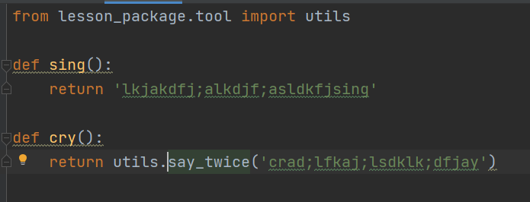

 | 内容は適当に入力してsingとcryの関数を作成します。

 | メインで実行しているlesson.pyにて上記のようにanimalを呼び出します。
 | 実行結果を見た通り表示されているのが分かります。

 | この時、humanとanimalなどを一括で呼び出す際に、

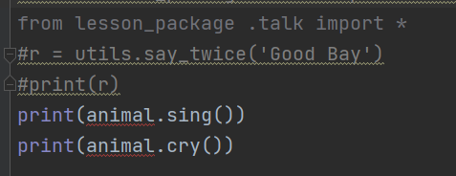

 | ＊を使って呼び出すことができます。
 | ただし、このようにただ＊を書いただけでは、pycharm上でanimalに赤の波線が入って
 | animalは見つかりませんとエラーが出ています。
 | この回避方法について学習します。

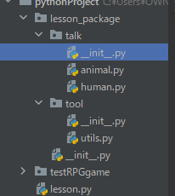
 |  | __init__ファイルに以下のように記述します。

 | 上記のように記述してlasson.pyを確認してみます。

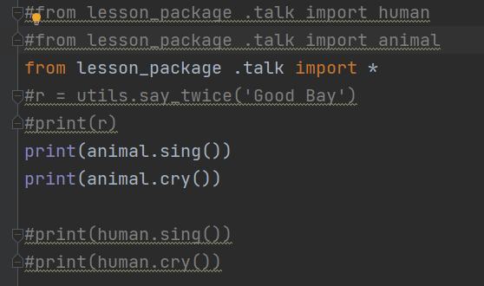

 | 赤の波線が消えて正常に読み込まれました。

 | 実行も確認できました。

 | このとき、__init__ファイルにはhumanの記述がないので、

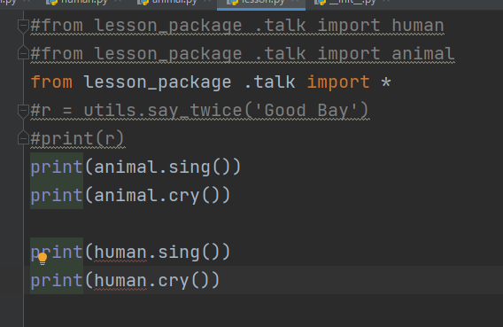

 | コメントアウトを消してみると赤の波線が出てきました。

 | __init__ファイルに追加して

 | 実行結果で正常に認識されていることが分かりました。

 | ただし、このように__init__ファイルに定義したものを＊で盲目的に読み込んでしまうと実際には
 | 何が読み込まれているのかをコメントベースで確認する事が難しくなるのであまり使われない
 | 方法となる。

モジュールとパッケージ（ImportErrorの使い所）
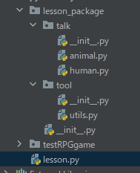

 | 基本の形として、上記のように記述するとします。
 | 少し前までのディレクトリの構成では以下のようにutilsを呼び出していました。

 | 現在のディレクトリ構成ではエラーとなるこの形も例外処理で止めることなくコード内に留めることが
 | できます。

 | これによって得られるメリットとしては、バージョンによって起こる齟齬をImportErrorで埋めることが
 | できるところにあります。

モジュールとパッケージ（組み込み関数）

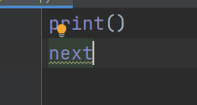

 | print関数やnextなどはImportしなくてもインタープリタに最初から用意されているものなので
 | 使用する際に特別な手順を踏まなくても済みました。

 | global（）をプリント関数で見てみると、builtinsに中身にbuiltinsというものとがあるのかわかると思います。
 | これが、print関数などを読み込んでいるものとなります。

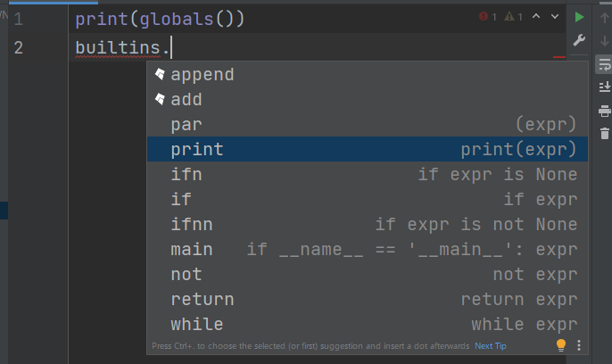

 | このように、builtinsの中身を見てみると様々に用意されたものを見ることができます。

 | https://docs.python.org/ja/3/library/functions.html?highlight=sum

 | 上記サイトにて組み込み関数の一覧を見ることができます。

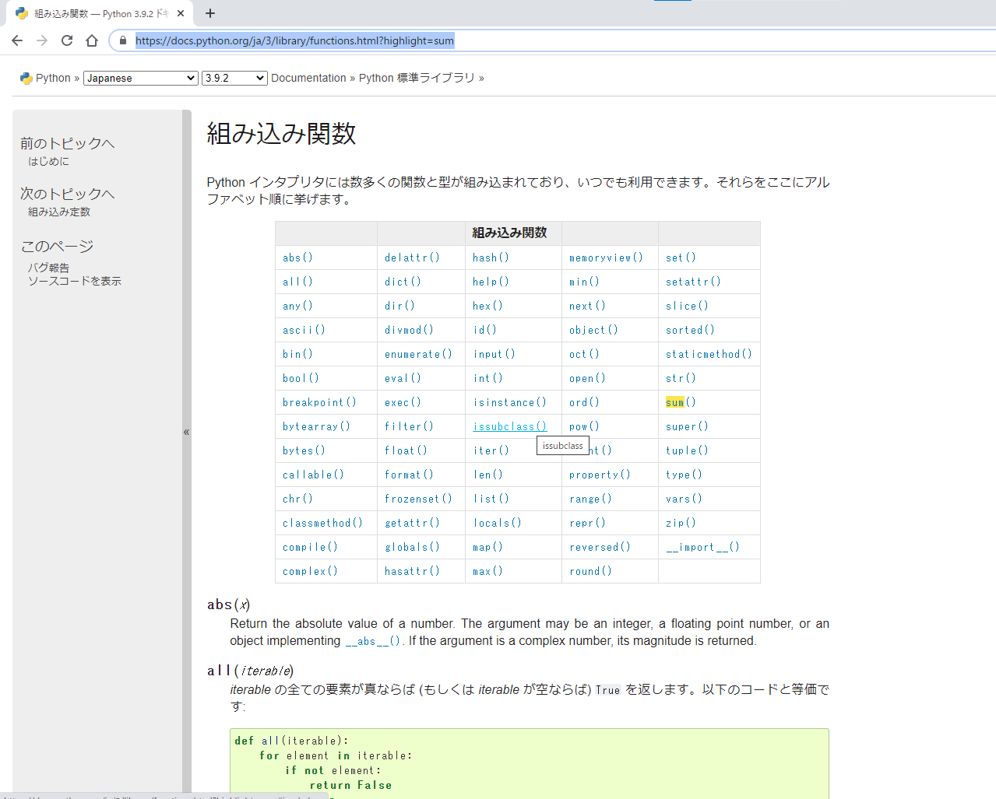

 | 今回は、この中で

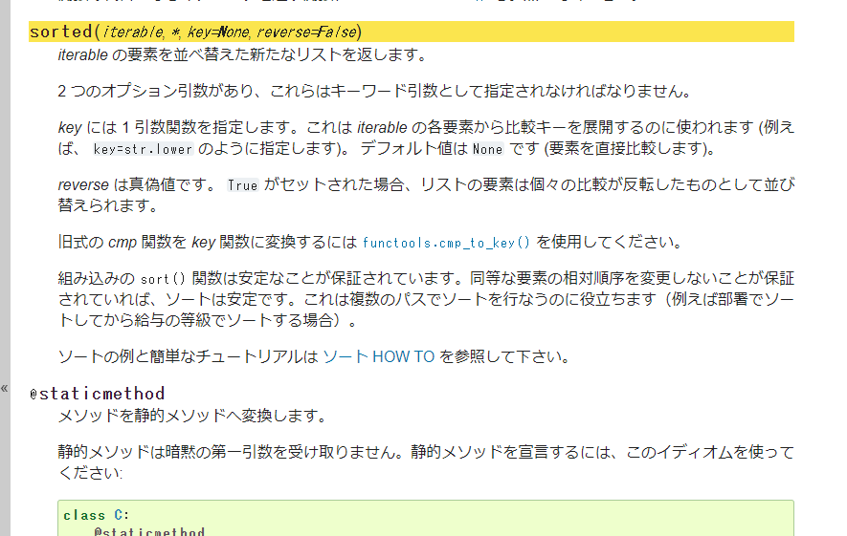

 | についてみてみます。

 | rankingというテストの結果を辞書型の配列を定義して、sortedで囲ってみます。
 | この時結果としては、A,B,Cと出ました。
 | この場合キーをみて並べているので、欲しい答えとしてはキーに対応するバリューで比較してほしい
 | ので、

 | 比較する対象を中身に指定して並び替えると、このように表示されます。
 | しかしこれでは小さい順になっているので、

 | 最後にreverse=Trueを追加して大きい順に並べることができました。

モジュールとパッケージ（標準ライブラリ）

 | 前チャプターでbuiltinsというライブラリを見てみましたが、Pythonには様々なライブラリが用意されています。
 | ただし、builtins以外のライブラリに関しては自らImportしなければなりません。

 | https://docs.python.org/ja/3/library/index.html

 | 上記URLで標準ライブラリの確認をすることができます。

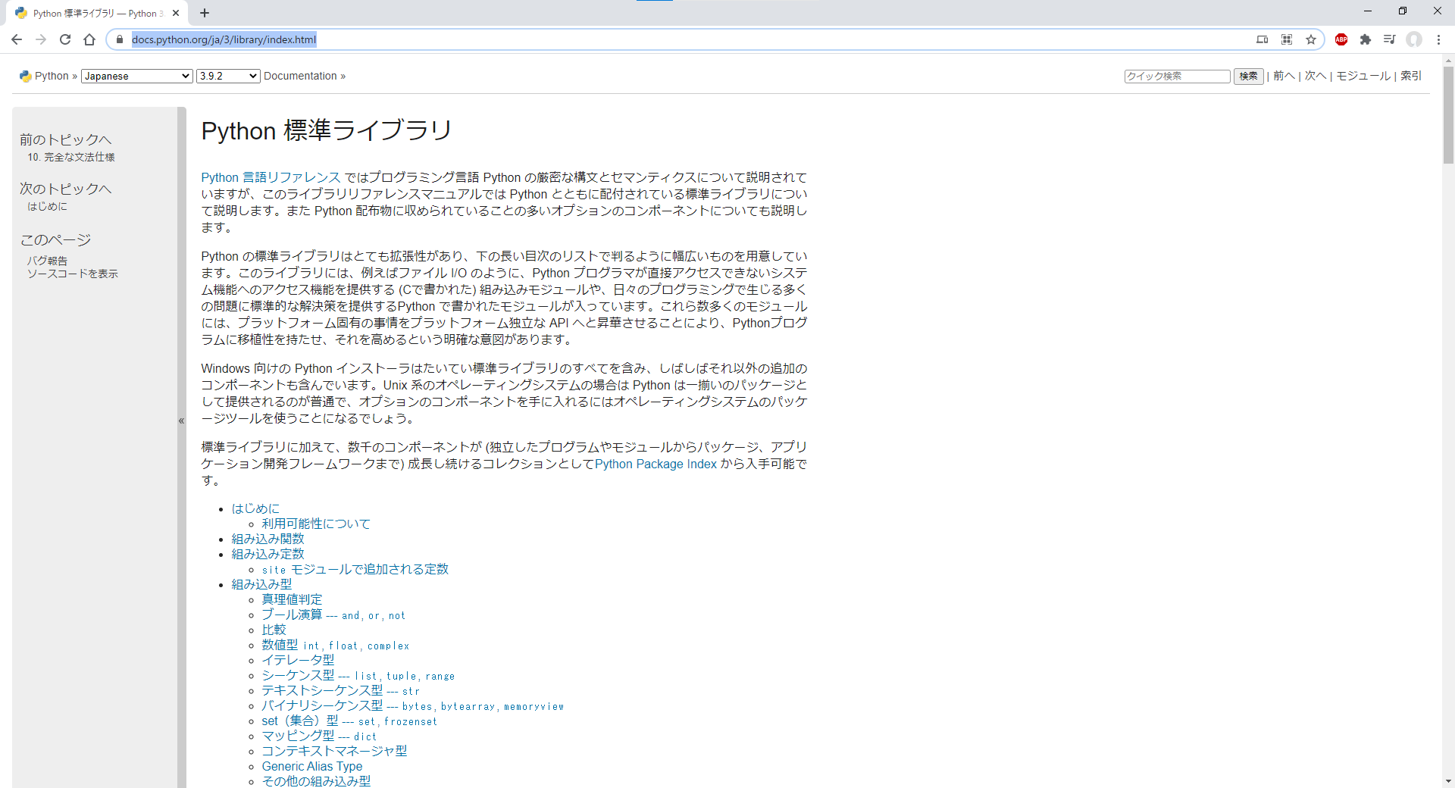

 | 今回はこの中からコンテナデータ型というのを見ていきます。

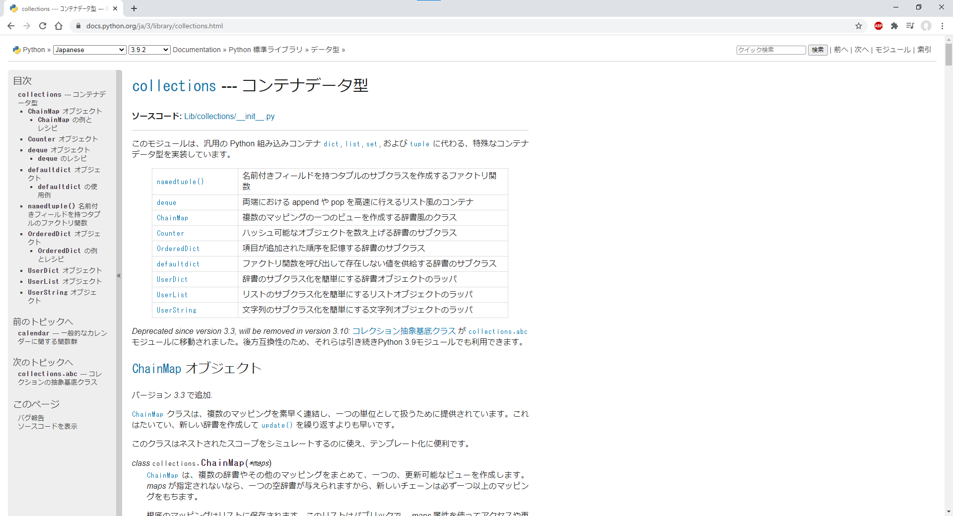

 | 例えば、

 | この文字列の中に何個aがあってｆがあるかを調べるとします。

 | このように空の辞書に文字列を挿入していってそのキーが現れたときに+１をすると書くと
 | エラーとなってしまうので。

 | このように条件を付けて辞書を初期化しておきます。
 | そのうえで辞書の中身を見てみると、aが6個、ｆは6個という事が分かりました。

 | 次に別のやり方でやってみます。

 | 辞書型には先ほどのように＝０で初期化しなくてもsetdefaultというメソッドがあり、

 | ｃに対応するキーがなかったら0を入れてくださいという事を定義することができます。
 | ただ、これを毎回書くとなるとめんどくさいので、

 | collectionsというライブラリのdefaultdictというのをImportし上記のようにｄを定義することで、欲しい結果を
 | 得ることができます。

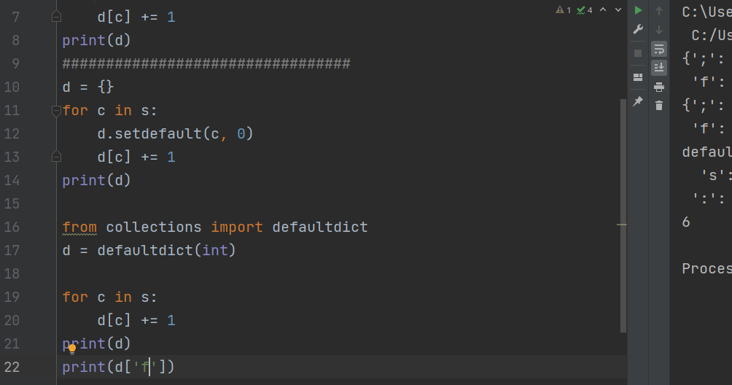

 | 普通の辞書のように扱うことができます。

 | 最後に、
 | 今回は、前回に引き続きファイルをを超えたデータのやり取りに続いて、今まで何気なく使っていた
 | ライブラリについて学習しました。
 | 講義では、ライブラリについてはサイトを流し見程度にしかやっていませんでしたが、
 | 今後必要になる知識になってくると思うのである程度はしっかり見ていこうと思います。
 | また、それを使ってちょっといじってみることもやってみようと思います。
 | 以上です。

